Лист1
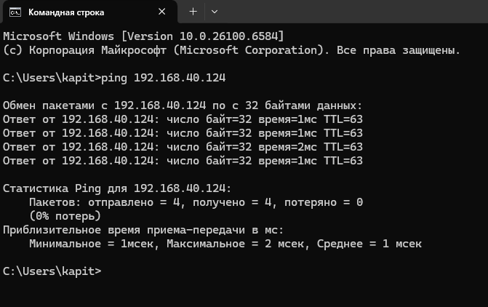
2 | DS-2CD1143G0-I | Eth0 | Камера | Цех. Упаковка | HikVision | FSeaSW3 | GI1/0/23 | 40 | 192.168.40.122 | 255.255.255.0 | 192.168.40.1 | FSea Packing | NVR Bridge .54 В работе
4 | DS-2CD1143G0-I | Eth0 | Камера | Цех. Морозильные аппараты П/Б | HikVision | FSeaSW3 | GI1/0/16 | 40 | 192.168.40.123 | 255.255.255.0 | 192.168.40.1 | FSea Freezer STB | NVR Bridge .54 В работе
5 | DS-2CD1143G0-I | Eth0 | Камера | Шахта ГАП | HikVision | FSeaSW_SONAR_ROOM | GI1/0/1 | 40 | 192.168.40.124 | 255.255.255.0 | 192.168.40.1 | FSea Sonar Room | NVR Bridge .54 не в работе пишет нужна авторизация. | пинг есть . | Нужно авторизовать ее в NVR. СПАСИБО
6 | DS-2CD1143G0-I | Eth0 | Камера | Цех. Сортировка | HikVision | FSeaSW3 | GI1/0/21 | 40 | 192.168.40.125 | 255.255.255.0 | 192.168.40.1 | FSea Sorting PB | NVR Bridge .54 В работе
7 | DS-2CD1143G0-I | Eth0 | Камера | C | HikVision | FSeaSW3 | GI1/0/22 | 40 | 192.168.40.126 | 255.255.255.0 | 192.168.40.1 | FSea Bunker | NVR MINI/Bridge .56/.54 В работе
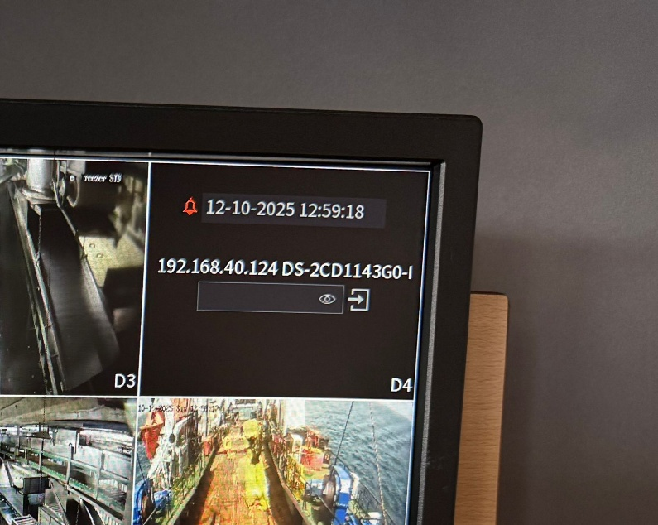
8 | HWI-D140H | Eth0 | Камера | Цех. Морозильные аппараты кормовые | HikVision | FSeaSW3 | GI1/0/24 | 40 | 192.168.40.127 | 255.255.255.0 | 192.168.40.1 | FSea Freezer Stern | NVR Bridge .54 В работе
16 | IPC-HFW5431R-Z | Eth0 | Камера | Тралм.мостик П/Б | Dahua | FSeaSW3 | GI1/0/2 | 40 | 192.168.40.128 | 255.255.255.0 | 192.168.40.1 | FSea Slip STB | NVR Bridge .54 В работе
10 | IPC-HDBW4433R-ZS | Eth0 | Камера | РМУ | Dahua | FSeaSW_RUMPELNOE | GI1/0/3 | 40 | 192.168.40.129 | 255.255.255.0 | 192.168.40.1 | FSea RMU | NVR CPU/bridge .170/54 в работе
23 | IPC-HFW5431R-Z | Eth0 | Камера | Румпельное | Dahua | FSeaSW_RUMPELNOE | GI1/0/2 | 40 | 192.168.40.131 | 255.255.255.0 | 192.168.40.1 | FSea RUMPEL | NVR CPU .170 в работе
24 | DS-2CD1043G0-I | Eth0 | Камера | МКО. ВДГ Л/Б | HikVision | FSeaSW4 | GI1/0/18 | 40 | 192.168.40.132 | 255.255.255.0 | 192.168.40.1 | VDG PB | NVR CPU .170 в работе
25 | DS-2CD1043G0-I | Eth0 | Камера | МКО. ВДГ П/Б | HikVision | FSeaSW4 | GI1/0/20 | 40 | 192.168.40.133 | 255.255.255.0 | 192.168.40.1 | VDG STB | NVR CPU .170 в работе
26 | DS-2CD1043G0-I | Eth0 | Камера | МКО. Линия вала | HikVision | FSeaSW4 | GI1/0/17 | 40 | 192.168.40.134 | 255.255.255.0 | 192.168.40.1 | Line VAL | NVR CPU .170 в работе
27 | IPCAM-B4 | Eth0 | Камера | МКО. ГД низ | HikVision | FSeaSW4 | GI1/0/24 | 40 | 192.168.40.135 | 255.255.255.0 | 192.168.40.1 | GD DOWN | NVR CPU .170 в работе
28 | DS-2CD1043G0-I | Eth0 | Камера | МКО. ГД низ | HikVision | FSeaSW4 | GI1/0/21 | 40 | 192.168.40.136 | 255.255.255.0 | 192.168.40.1 | GD DOWN 2 | NVR CPU .170 в работе
29 | DS-2CD1043G0-I | Eth0 | Камера | МКО. ГД верх | HikVision | FSeaSW4 | GI1/0/15 | 40 | 192.168.40.137 | 255.255.255.0 | 192.168.40.1 | GD 1,2 UP | NVR CPU .170 в работе
30 | DS-2CD1043G0-I | Eth0 | Камера | МКО. ВДГ | HikVision | FSeaSW4 | GI1/0/22 | 40 | 192.168.40.138 | 255.255.255.0 | 192.168.40.1 | VDG 1 | NVR CPU .170 в работе
31 | IPC-HFW5431R-Z | Eth0 | Камера | МКО. ВДГ | Dahua | FSeaSW4 | GI1/0/19 | 40 | 192.168.40.139 | 255.255.255.0 | 192.168.40.1 | VDG 2 | NVR CPU .170 в работе
32 | IPC-HFW5431R-Z | Eth0 | Камера | МКО. ВДГA | Dahua | FSeaSW4 | GI1/0/16 | 40 | 192.168.40.140 | 255.255.255.0 | 192.168.40.1 | R.C. VDG | NVR CPU .170 в работе
33 | IPC-HDBW4433R-ZS | Eth0 | Камера | Рeф.машина | Dahua | FSeaSW_REF | GI1/0/1 | 40 | 192.168.40.141 | 255.255.255.0 | 192.168.40.1 | REF 1 | NVR CPU .170 в работе
34 | IPC-HDBW4433R-ZS | Eth0 | Камера | Рeф.машина | Dahua | FSeaSW_REF | GI1/0/2 | 40 | 192.168.40.142 | 255.255.255.0 | 192.168.40.1 | REF 2 | NVR CPU .170 в работе
35 | IPC-HDBW4433R-ZS | Eth0 | Камера | Рeф.машина | Dahua | FSeaSW_REF | GI1/0/3 | 40 | 192.168.40.143 | 255.255.255.0 | 192.168.40.1 | FSea REF 3 | NVR CPU .170 в работе
36 | IPC-HFW5431R-Z | Eth0 | Камера | Насосное отделение | Dahua | FSeaSW3 | GI1/0/20 | 40 | 192.168.40.144 | 255.255.255.0 | 192.168.40.1 | FSea NO PB | NVR CPU .170 в работе
0 | IPC-HFW5431R-Z | Eth0 | Камера | Насосное отделение | Dahua | FSeaSW_SONAR_ROOM |  | 40 | 192.168.40.145 | 255.255.255.0 | 192.168.40.1 | FSea NO STB | NVR CPU .170 в работе
9 | HWI-D140H | Eth0 | Камера | Трансляционная. На промюпалубу. | HikVision | FSeaSW2 | GI1/0/4 | 40 | 192.168.40.146 | 255.255.255.0 | 192.168.40.1 | FSea PALUBA | NVR Bridge .54 В работе
12 | IPC-HDBW4433R-ZS | Eth0 | Камера | Цех. Морозильные аппараты Л/Б | Dahua | FSeaSW3 | GI1/0/17 | 40 | 192.168.40.147 | 255.255.255.0 | 192.168.40.1 | FSea Freezer PB | NVR Bridge .54 В работе
13 | DS-2CD2146G2-I | Eth0 | Камера | Цех. Бункера П/Б | HikVision | FSeaSW_RUMPELNOE | GI1/0/1 | 40 | 192.168.40.151 | 255.255.255.0 | 192.168.40.1 | FSea Bunker STB | NVR Bridge .54 не в работе Демонтирована Василием | Найду установлю обратно. | Потом нужно будеи ее аворизовать, а пока она на паузе.
1 | DS-2CD1143G0-I | Eth0 | Камера | Цех. Упаковка | HikVision | FSeaSW3 | GI1/0/1 | 40 | 192.168.40.152 | 255.255.255.0 | 192.168.40.1 | FSea Packing 2 | NVR Bridge .54 В работе
17 | DS-2DE4A425IW-DE | Eth0 | PTZ Камера | Крыло мостика П/Б | HikVision | FSeaSW2 | GI1/0/6 | 40 | 192.168.40.153 | 255.255.255.0 | 192.168.40.1 | FSea PTZ Bridge STB | NVR Bridge .54 В работе
15 | IPC-HFW5431R-Z | Eth0 | Камера | Центральный портал | Dahua | FSeaSW2 | GI1/0/7 | 40 | 192.168.40.154 | 255.255.255.0 | 192.168.40.1 | FSea Middlecastle | NVR Bridge .54 В работе
11 | DS-2DE4A425IW-DE | Eth0 | PTZ Камера | Крыло мостика Л/Б | HikVision | FSeaSW2 | GI1/0/5 | 40 | 192.168.40.157 | 255.255.255.0 | 192.168.40.1 | FSea PTZ Bridge PB | NVR Bridge .54 В работе
22 | DS-2DE4225W-DE | Eth0 | PTZ Камера | Пеленгаторная | HikVision | FSeaSW2 | GI1/0/11 | 40 | 192.168.40.159 | 255.255.255.0 | 192.168.40.1 | FSea PTZ Paluba 2 | NVR BRIDGE .6 В работе
19 | DS-2CD1143G0-I | Eth0 | Камера | Тралм.мостик. Ваер Л/Б | HikVision | FSeaSW_RUMPELNOE | GI1/0/6 | 40 | 192.168.40.171 | 255.255.255.0 | 192.168.40.1 | FSeaVaer LB | NVR BRIDGE .56 В работе
20 | DS-2CD1143G0-I | Eth0 | Камера | Тралм.мостик. Ваер П/Б | HikVision | FSeaSW_RUMPELNOE | GI1/0/5 | 40 | 192.168.40.172 | 255.255.255.0 | 192.168.40.1 | FSea Vaer PB | NVR MINI .56 В работе
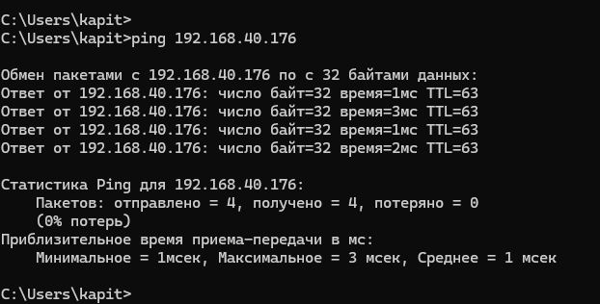
21 | DS-2CD1143G0-I | Eth0 | Камера | Шахта ГАП | HikVision | FSeaSW_SONAR_ROOM | GI1/0/2 | 40 | 192.168.40.176 | 255.255.255.0 | 192.168.40.1 | FSea Sonar Room 2 | Никуда не заведена, а нужна на NVR MINI .56 в c свободный канал | Пинг есть .
3 | DS-2CD2146G2-I | Eth0 | Камера | Цех Упаковка | HikVIsion | FSeaSW3 | GI1/0/9 | 40 | 192.168.40.177 | 255.255.255.0 | 192.168.40.1 | FSea Packing 3 | NVR MINI .56 В работе
14 | IPC-HDW5631C | Eth0 | Камера | КРУ | Dahua | FSeaSW3 | GI1/0/12 | 40 | 192.168.40.178 | 255.255.255.0 | 192.168.40.1 | FSea Lable-PC | NVR MINI .56 не в работе Демонтирована Василием. | Найду установлю обратно. | Потом нужно будеи ее аворизовать, а пока она на паузе.
18 | DH-SD50225U-HNI | Eth0 | PTZ Камера | Носовой портал | Dahua | FSeaSW2 | GI1/0/3 | 40 | 192.168.40.199 | 255.255.255.0 | 192.168.40.1 | FSea PTZ Forecastle | NVR Bridge .54 В работе

